Diretrizes - LEIA PRIMEIRO
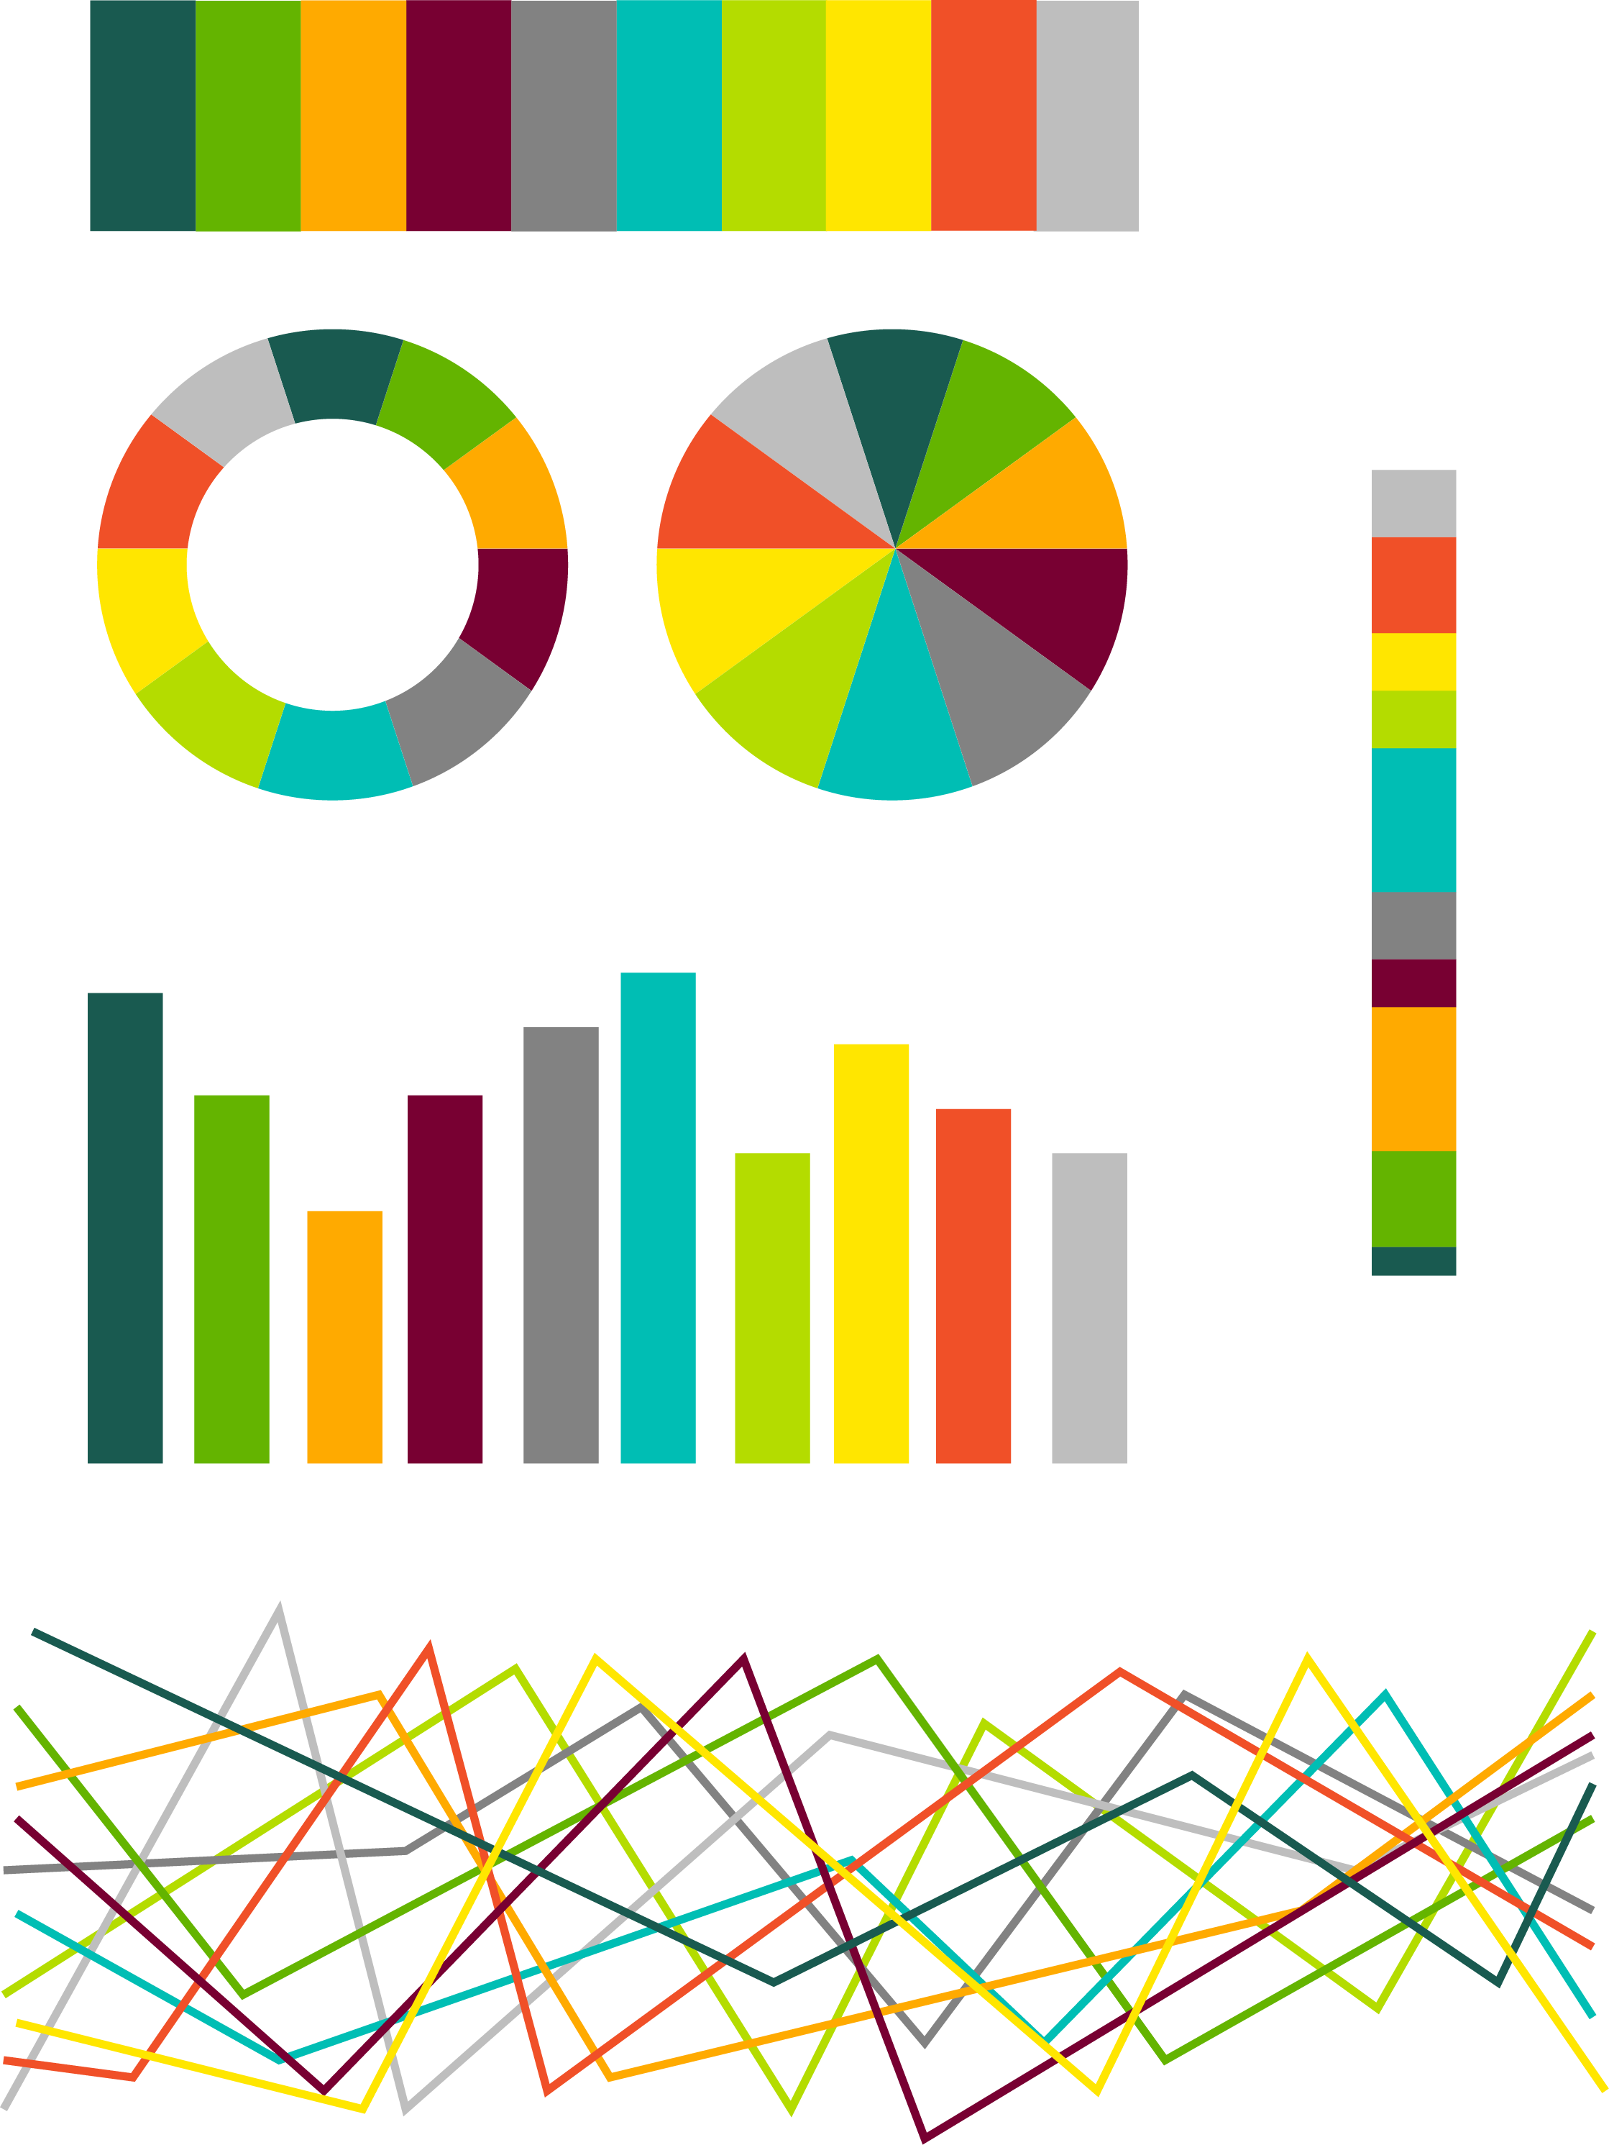

-Fonte Calibri Regular para corpo do gráfico. Em bold para cabeçalhos de tabela. | Cores da nova paleta "contraste"

- TAMANHO DE LETRA FICA AO NOSSO CRITÉRIO -Use com bom senso: mantenha a letra próximo à referência sem interferir na leitura dos demais dados do gráfico.
 |  | 25/90/80 | 0/190/180
- Fontes dos eixos dos graficos em Calibri 64/64/64. O tamanho fica a critério do usuário, sempre com bom senso.
 |  | 100/180/0 | 180/220/0
- Fonte Cambria (Bold) NOS TÍTULOS DOS GRÁFICOS, na cor 64/64/64
 |  | 255/170/0 | 255/230/0
- LINHAS DE GRADE CONTÍNUAS em RGB (217/217/217)
 |  | 120/0/50 | 240/80/40
- LEGENDAS SEM CONTORNO E COM FUNDO BRANCO.
 |  | 130/130/130 | 190/190/190
- USO DE TABELAS: Para a opção de tabelas complexas/extensas, escolher o modelo que melhor mostrar as informações desejadas. As linhas ou faixas de cor, devem ser usadas somente quando o número de linhas for muito grande ou a tabela possuir várias colunas, várias informações diferentes. Isso ajuda na visualização das mesmas. Para tabelas pequenas, não há a necessidade. Nosso estilo é bem clean.
 | Para essa nova paleta, utilizei as cores que eram da nossa paleta original e aumentei o contraste entre elas. Tive que criar mais algumas intermediárias e reduzi os verdes adjacentes, aumentando a distância dos tons no círculo cromático e consequentemente seu contraste. Apliquei em diferentes tipos de gráficos das sheets seguintes

IPCA15 e IPCA30 - Índice Geral e Núcleos Variação Mensal
 | IPCA | Núcleo - Média Aparada sem Suavização | Núcleo - Dupla Ponderação | Núcleo - Exclusão
40193 | 0.52 | 0.51067063333 | 0.51665845126 | 0.45331978886
40208 | 0.75 | 0.51737325 | 0.6 | 0.5885316054
40224 | 0.94 | 0.5080481 | 0.59941891806 | 0.81146654173
30/02/10 | 0.78 | 0.45455293333 | 0.47 | 0.68197655458
40252 | 0.55 | 0.36281551667 | 0.43 | 0.42357383217
40267 | 0.52 | 0.35253868333 | 0.4 | 0.42130534925
40283 | 0.48 | 0.34398501667 | 0.3282 | 0.35659430694
40298 | 0.57 | 0.3447013 | 0.42 | 0.42238000742
40313 | 0.63 | 0.51200893333 | 0.57261341193 | 0.56331179745
40328 | 0.43 | 0.5341921 | 0.57 | 0.56339981064
40344 | 0.19 | 0.40224786667 | 0.43311499906 | 0.49386734272
40359 | 0 | 0.25715711667 | 0.29 | 0.36448248201
40374 | -0.09 | 0.12361508333 | 0.19 | 0.20135408592
40389 | 0.01 | 0.15794098333 | 0.2 | 0.23658018503
40405 | -0.05 | 0.15075616667 | 0.15 | 0.12409894489
40420 | 0.04 | 0.19975688333 | 0.19 | 0.11757036812
40436 | 0.31 | 0.32862681667 | 0.36 | 0.33085762946

de para cores
Cores da nova paleta "contraste"

 | 2/73/137 | 36/149/252

 | 102/102/102 | 190/190/190

 | 192/0/0 | 227/116/121

 | 255/170/0 | 255/230/0

 | 0/177/106 | 55/255/175

Cores da nova paleta "contraste"

 | 25/90/80 | 0/190/180

 | 100/180/0 | 180/220/0

 | 255/170/0 | 255/230/0

 | 120/0/50 | 240/80/40

 | 130/130/130 | 190/190/190

Para essa nova paleta, utilizei as cores que eram da nossa paleta original e aumentei o contraste entre elas. Tive que criar mais algumas intermediárias e reduzi os verdes adjacentes, aumentando a distância dos tons no círculo cromático e consequentemente seu contraste. Apliquei em diferentes tipos de gráficos das sheets seguintes

IPCA15 e IPCA30 - Índice Geral e Núcleos Variação Mensal
 | IPCA | Núcleo - Média Aparada sem Suavização | Núcleo - Dupla Ponderação | Núcleo - Exclusão
40193 | 0.52 | 0.51067063333 | 0.51665845126 | 0.45331978886
40208 | 0.75 | 0.51737325 | 0.6 | 0.5885316054
40224 | 0.94 | 0.5080481 | 0.59941891806 | 0.81146654173
30/02/10 | 0.78 | 0.45455293333 | 0.47 | 0.68197655458
40252 | 0.55 | 0.36281551667 | 0.43 | 0.42357383217
40267 | 0.52 | 0.35253868333 | 0.4 | 0.42130534925
40283 | 0.48 | 0.34398501667 | 0.3282 | 0.35659430694
40298 | 0.57 | 0.3447013 | 0.42 | 0.42238000742
40313 | 0.63 | 0.51200893333 | 0.57261341193 | 0.56331179745
40328 | 0.43 | 0.5341921 | 0.57 | 0.56339981064
40344 | 0.19 | 0.40224786667 | 0.43311499906 | 0.49386734272
40359 | 0 | 0.25715711667 | 0.29 | 0.36448248201
40374 | -0.09 | 0.12361508333 | 0.19 | 0.20135408592
40389 | 0.01 | 0.15794098333 | 0.2 | 0.23658018503
40405 | -0.05 | 0.15075616667 | 0.15 | 0.12409894489
40420 | 0.04 | 0.19975688333 | 0.19 | 0.11757036812
40436 | 0.31 | 0.32862681667 | 0.36 | 0.33085762946

Exemplo de Gráfico Pizza
setor | %
Petróleo | 27.42
Telecom. | 16.61
Financeiro | 16.16
Mineração | 12.87
Alimento | 9.33
Ener. Elet. | 4.61
Siderurgia | 4.55
Outros | 4.05
Papel | 3.10
Consumo | 0.74
Água | 0.55

Colunas Empilhadas
 | Série 1 | Série 2 | Série 3 | Série 4 | Série 5
1 | 2% | 4% | 6% | 8% | 10%
2 | 4% | 6% | 8% | 10% | 12%
3 | 6% | 8% | 10% | 12% | 14%
4 | 8% | 10% | 12% | 14% | 16%
5 | 10% | 12% | 14% | 16% | 18%

Uma Coluna por série
Jan-04 | 27.94
Feb-04 | 28.74
Mar-04 | 29.32
Apr-04 | 29.98
May-04 | 30.32
Jun-04 | 30.50
Jul-04 | 31.20
Aug-04 | 31.94
Sep-04 | 32.65
Oct-04 | 32.52
Nov-04 | 32.46
Dec-04 | 32.98

Mar-04 | 29.32
Jun-04 | 30.50
Sep-04 | 32.65
Dec-04 | 32.98

Mar-04 | 29.32
Jun-04 | 30.50
Sep-04 | 32.65
Dec-04 | 32.98

Mais de uma Coluna por série
 | mar | abr | set | dez
A | 67.6 | 145.0 | 83.4 | 71.8
B | 164.5 | 77.7 | 242.3 | 35.0
C | 103.7 | 66.3 | 280.0 | 29.1
D | 268.1 | 115.0 | 135.0 | 220.0
E | 240.0 | 150.0 | 157.4 | 135.3
F | 85.0 | 120.0 | 157.0 | 73.7
G | 45.0 | 200.0 | 157.7 | 61.6
H | 135.0 | 180.0 | 146.4 | 120.0
TOTAL | 256.7 | (181.5) | 316.4 | 38.5

 | mar | abr-04 | mai-04 | abr | jul-04 | ago-04 | set | out-04 | nov-04 | dez
A | 67.6 |  |  | 145.0 |  |  | 83.4 |  |  | 71.8
B | 164.5 |  |  | 77.7 |  |  | 242.3 |  |  | 35.0
C | 103.7 |  |  | 66.3 |  |  | 280.0 |  |  | 29.1
D | 268.1 |  |  | 115.0 |  |  | 135.0 |  |  | 220.0
E | 240.0 |  |  | 150.0 |  |  | 157.4 |  |  | 135.3
F | 85.0 |  |  | 120.0 |  |  | 157.0 |  |  | 73.7

 | mar | abr-04 | mai-04 | abr | jul-04 | ago-04 | set | out-04 | nov-04 | dez
A | 67.6 |  |  | 145.0 |  |  | 83.4 |  |  | 71.8
B | 164.5 |  |  | 77.7 |  |  | 242.3 |  |  | 35.0
C | 103.7 |  |  | 66.3 |  |  | 280.0 |  |  | 29.1
D | 268.1 |  |  | 115.0 |  |  | 135.0 |  |  | 220.0
E | 240.0 |  |  | 150.0 |  |  | 157.4 |  |  | 135.3
F | 85.0 |  |  | 120.0 |  |  | 157.0 |  |  | 73.7
G | 45.0 |  |  | 200.0 |  |  | 157.7 |  |  | 61.6
H | 135.0 |  |  | 180.0 |  |  | 146.4 |  |  | 120.0

 | mar | abr-04 | mai-04 | abr | jul-04 | ago-04 | set | out-04 | nov-04 | dez
A | 67.6 |  |  | 145.0 |  |  | 83.4 |  |  | 71.8
B | 164.5 |  |  | 77.7 |  |  | 242.3 |  |  | 35.0
C | 103.7 |  |  | 66.3 |  |  | 280.0 |  |  | 29.1
D | 268.1 |  |  | 115.0 |  |  | 135.0 |  |  | 220.0

Exemplos de Gráficos de Barra
 | (R / O)
Série A | 5.3%
Série B | 72.0%
Série C | 132.6%
Série D | 31.6%
Série E | 84.6%
Série F | 22.3%
Série G | 157.0%
Série H | 35.0%
Série I | 100.0%
Série J | 120.0%
TOTAL | 51.6%

Exemplos de Gráficos de Linhas
 | mar | abr | set | dez
Série A | 67.6 | 145.0 | 83.4 | 71.8
Série B | 164.5 | 77.7 | 242.3 | 25.1
Série C | 103.7 | 66.3 | 280.0 | 29.1
Série D | 268.1 | 11.5 | 75.8 | 4.1
Série E | 24.7 | 41.2 | 157.4 | 135.3
Série F | 51.6 | 1.6 | 15.0 | 73.7
Série G | 27.0 | 39.6 | 157.7 | 61.6
Série H | 37.8 | 24.8 | 146.4 | 3.1
Série I | 12.0 | 65.3 | 11.4 | 169.9
Série J | 1.2 | 0.9 | 0.1 | 105.2
TOTAL | 256.7 | (181.5) | 316.4 | 38.5

 | Série A | Série B | Série C | Série D
mar | 67.6 | 164.5 | 103.7 | 268.1
abr | 145.0 | 77.7 | 66.3 | 11.5
set | 83.4 | 242.3 | 280.0 | 75.8
dez | 71.8 | 25.1 | 29.1 | 4.1

 | Série A | Série B | Série C | Série D | Série E | Série F
mar | 67.6 | 164.5 | 103.7 | 268.1 | 24.7 | 51.6
abr | 145.0 | 77.7 | 66.3 | 11.5 | 41.2 | 1.6
set | 83.4 | 242.3 | 280.0 | 75.8 | 157.4 | 15.0
dez | 71.8 | 25.1 | 29.1 | 4.1 | 135.3 | 73.7

 | Série A | Série B | Série C | Série D
mar | 67.6 | 164.5 | 103.7 | 268.1
abr | 145.0 | 77.7 | 66.3 | 11.5
set | 83.4 | 242.3 | 280.0 | 75.8
dez | 71.8 | 25.1 | 29.1 | 4.1

 |  |  |  |  | Cores da nova paleta "contraste"

 |  |  |  |  |  | 2/73/137 | 36/149/252

 |  |  |  |  |  | 102/102/102 | 190/190/190

 |  |  |  |  |  | 192/0/0 | 227/116/121

 |  |  |  |  |  | 255/170/0 | 255/230/0

 |  |  |  |  |  | 0/177/106 | 55/255/175

